VCNV
Từ khóa CNV | FIBRIN | Đáp án phụ | Fibrin | Sợi fibrin | Fibrin huyết
Gợi ý từ khóa | Protein sợi không tan xuất hiện sau khi thrombin tác động lên fibrinogen. | Gợi ý ô trung tâm | Mạng sợi này tạo khung cơ học cho cục máu đông trước khi bị hệ tiêu fibrin loại bỏ.
Ảnh nền CNV | 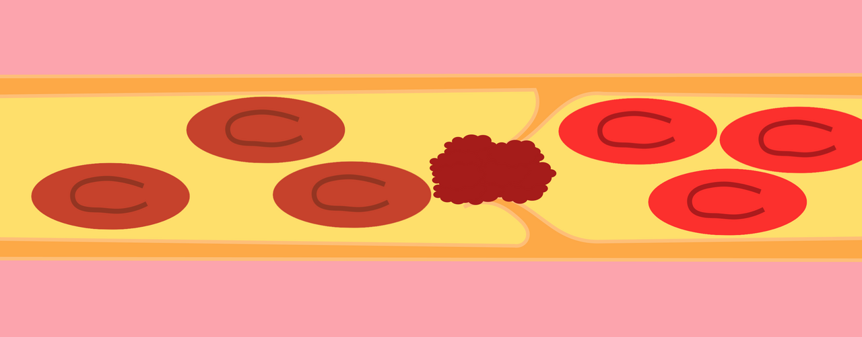 | Ghi chú cắt ảnh | Ảnh thật từ Wikimedia Commons. Khi nạp web, cắt thành 4 mảnh bằng nhau theo thứ tự mở HN1 → HN4. Không dùng link Wikipedia.

Hàng ngang | Nội dung gợi ý | Đáp án | Độ khó | Điểm
Hàng ngang 1 | Trong đường chung, thrombin chuyển fibrinogen thành các đơn phân của sợi nào? | Fibrin | 7.5 | 10
Hàng ngang 2 | Sau polymer hóa, các sợi fibrin tạo mạng lưới giữ tế bào máu và các thành phần cục đông. | Mạng polymer fibrin | 8 | 10
Hàng ngang 3 | Yếu tố nào được thrombin hoạt hóa để tạo liên kết chéo, làm mạng sợi bền vững hơn? | XIIIa | 8.3 | 10
Hàng ngang 4 | Enzyme nào phân giải fibrin không tan thành các sản phẩm hòa tan khi cục máu đã hoàn tất vai trò? | Plasmin | 8.4 | 10

Tăng tốc
Câu | Dạng | Câu hỏi | Đáp án chuẩn | Đáp án phụ | Chuyên khoa/chủ đề | Giải thích | Độ khó | Điểm nhanh nhất | Ảnh / URL
1 | Nhìn ảnh/suy luận | Ở một bệnh nhân thalassemia truyền máu kéo dài, ferritin tăng rất cao. Nếu cần giải thích tác động của một thuốc thải sắt có trong tài liệu bằng chính cơ chế hóa học của nó, hình ảnh cho câu hỏi này gợi ý mắt xích nào giúp tăng thải sắt qua thận? | Deferoxamin tạo phức với sắt (III) thành ferrioxamin | Deferoxamine tạo ferrioxamine với Fe3+ | Tạo phức ferrioxamin | Chelate Fe(III) thành ferrioxamine | Deferoxamin + Fe3+ → ferrioxamin | Thuốc điều trị thiếu máu – thải sắt | Nguồn: Bài 11, mục 1.2 | 9.3 | 40/30/20/10 | 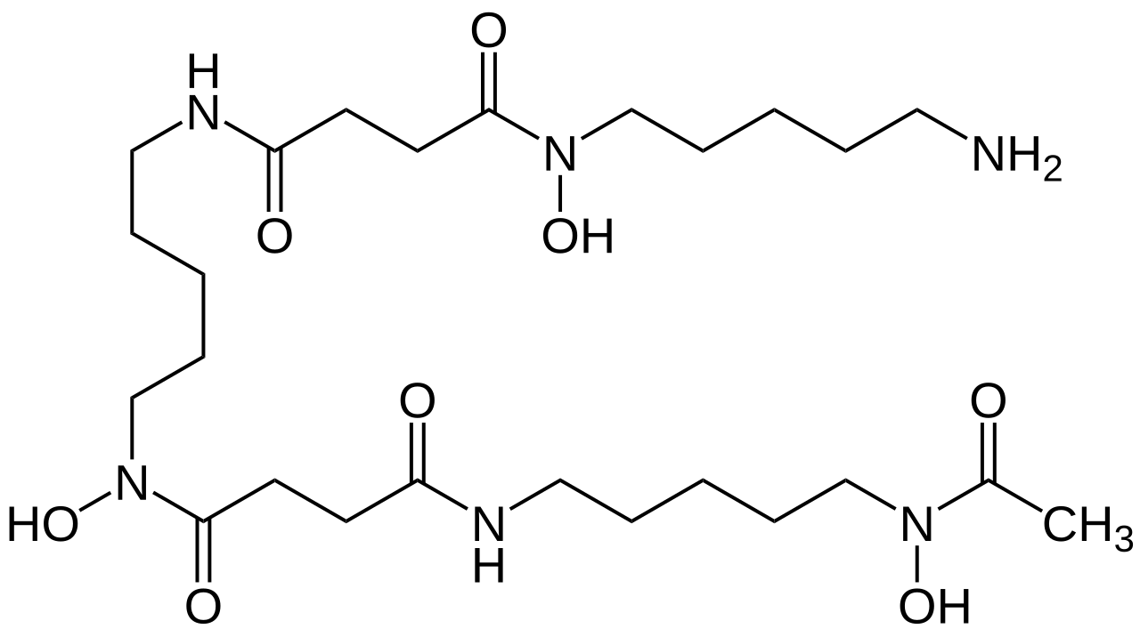
2 | Sắp xếp 4 ảnh | 4 hình ảnh A, B, C, D dưới đây đang được sắp xếp SAI so với đúng trình tự của cầm máu tại vị trí tổn thương. Hãy sắp xếp lại theo thứ tự sinh lý từ bám dính tiểu cầu → hoạt hóa/thay đổi hình dạng → kết tập → hình thành cục máu đông, rồi trả lời bằng một chuỗi 4 chữ cái duy nhất. | BDAC | B-D-A-C | B→D→A→C | BDAC | Sinh lý đông cầm máu – cầm máu ban đầu và đông huyết tương | Nguồn: Bài 13, các mục cầm máu ban đầu và đông máu | 8 | 40/30/20/10 | 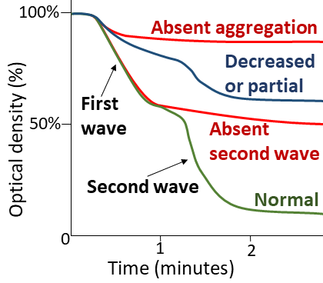 A — B — C — D — | 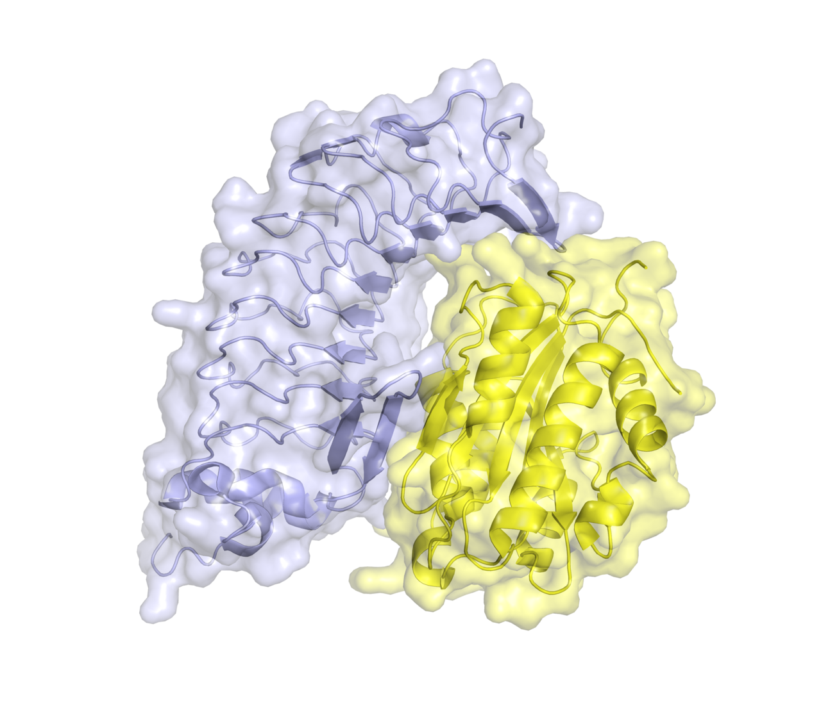 | 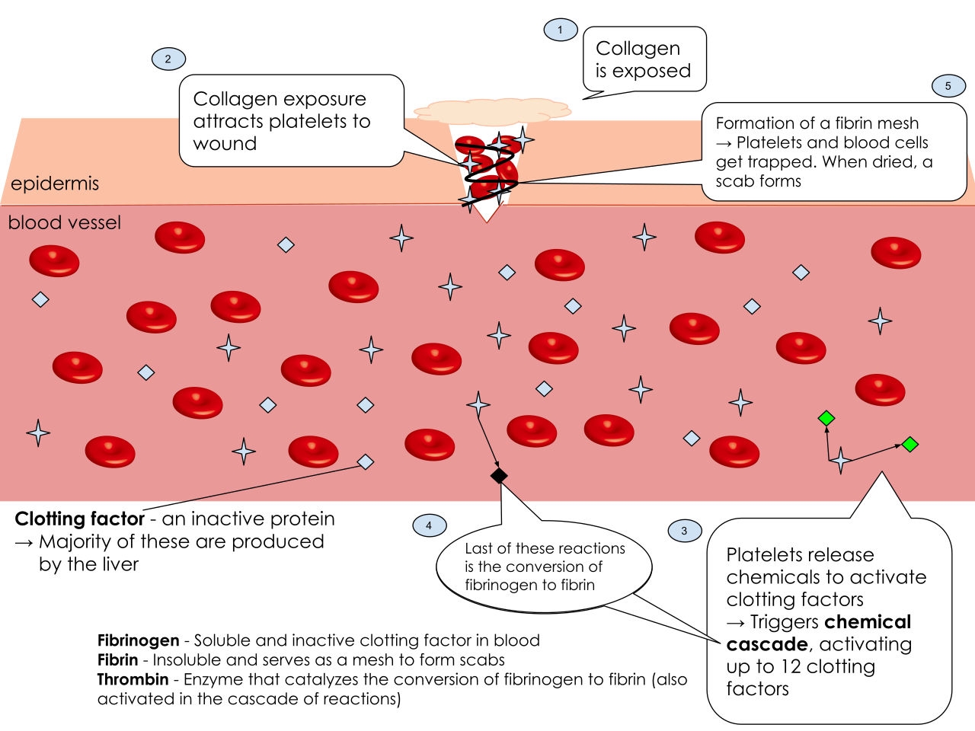 | 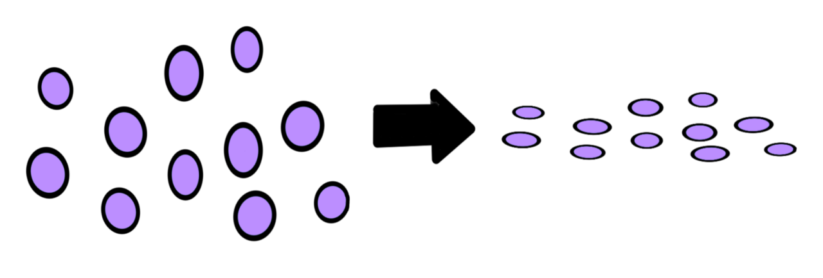
3 | Chuỗi 15 ảnh | Chuỗi 15 ảnh được đưa theo thứ tự mơ hồ → rõ dần. Hãy liên tục cập nhật giả thuyết từ cấu trúc hemoglobin, vị trí gen, biến thể HbE đến các biểu hiện và hình ảnh liên quan thalassemia. Chỉ khi chuỗi đủ rõ, hãy chốt một chẩn đoán/từ khóa duy nhất được tài liệu khai thác. | Beta-thalassemia | β-thalassemia | Thalassemia beta | Beta thalassemia | β thalassemia | Tan máu bẩm sinh – thalassemia | Nguồn: Bài 12, toàn bộ ca lâm sàng và xét nghiệm; hình ảnh mới từ Wikimedia Commons | 8.7 | 40/30/20/10 | 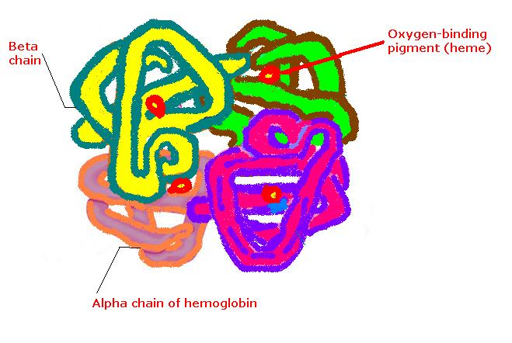 1. 2. 3. 4. 5. 6. 7. 8. 9. 10. 11. 12. 13. 14. 15. Chú thích chuỗi: cấu trúc hemoglobin → gen HBB/NST 11 → biến thể HbE → biểu hiện/biến thể thalassemia → quá tải sắt/thải sắt → hình ảnh đặc trưng β-thalassemia ở cuối chuỗi. Không dùng ảnh mô phôi/giải phẫu bệnh vi thể. | 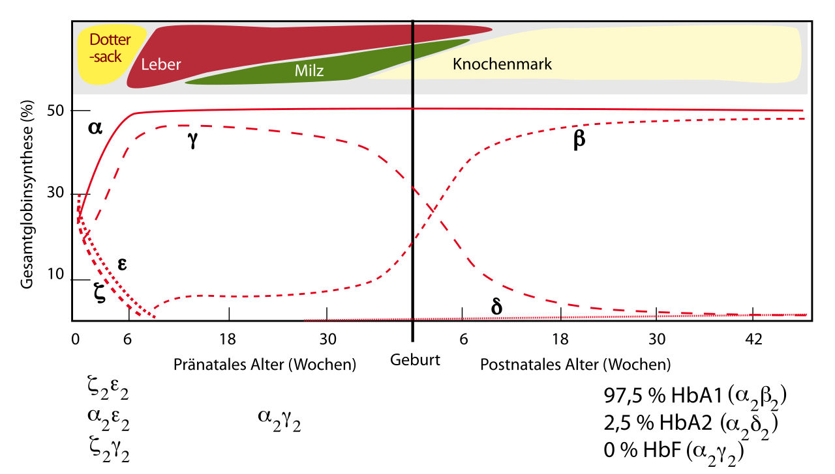 | 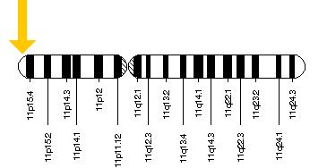 | 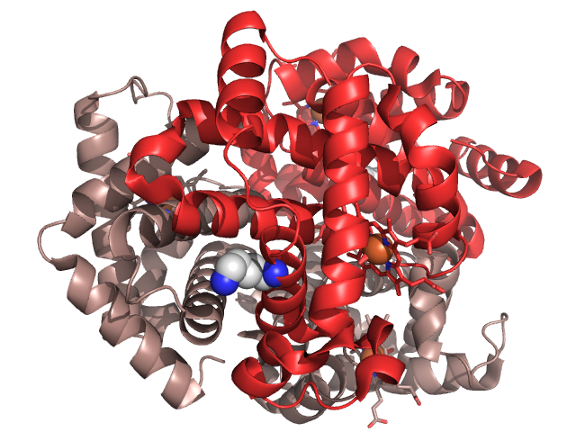 | 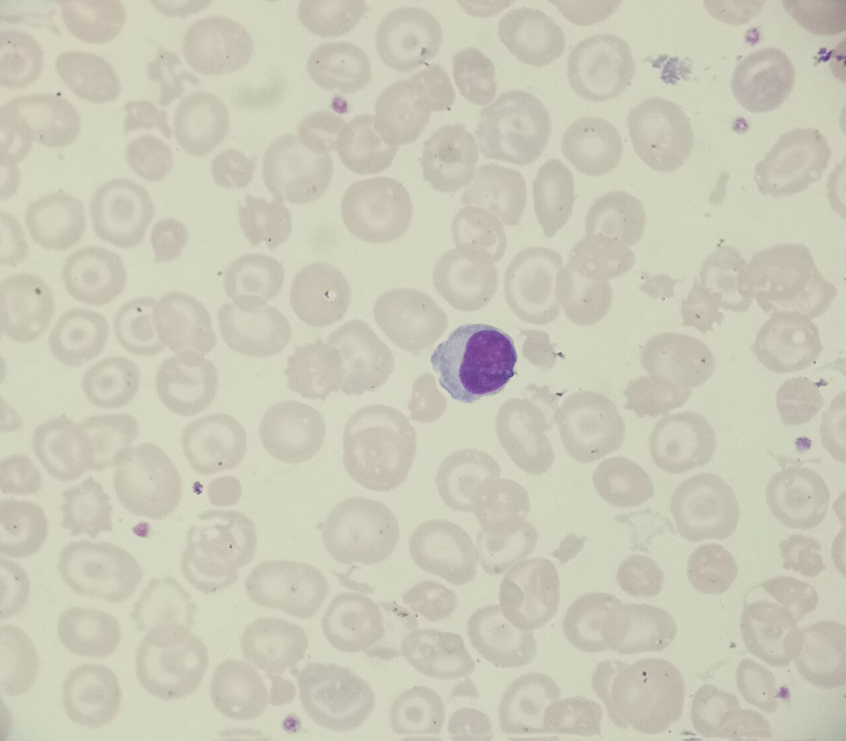 | 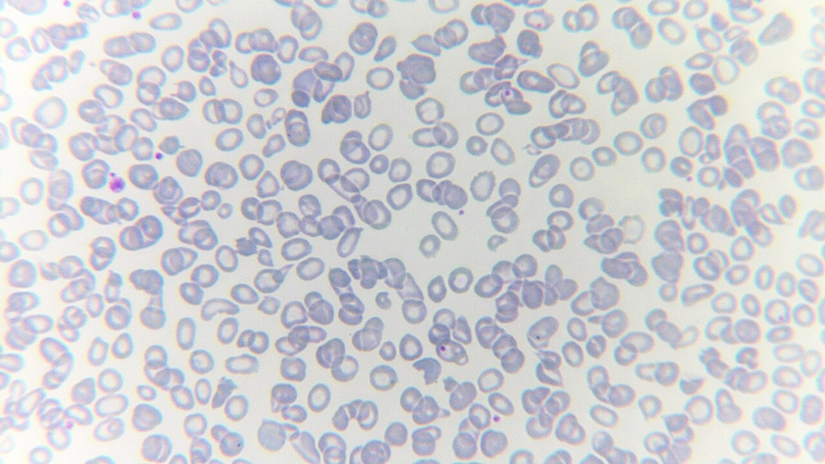 | 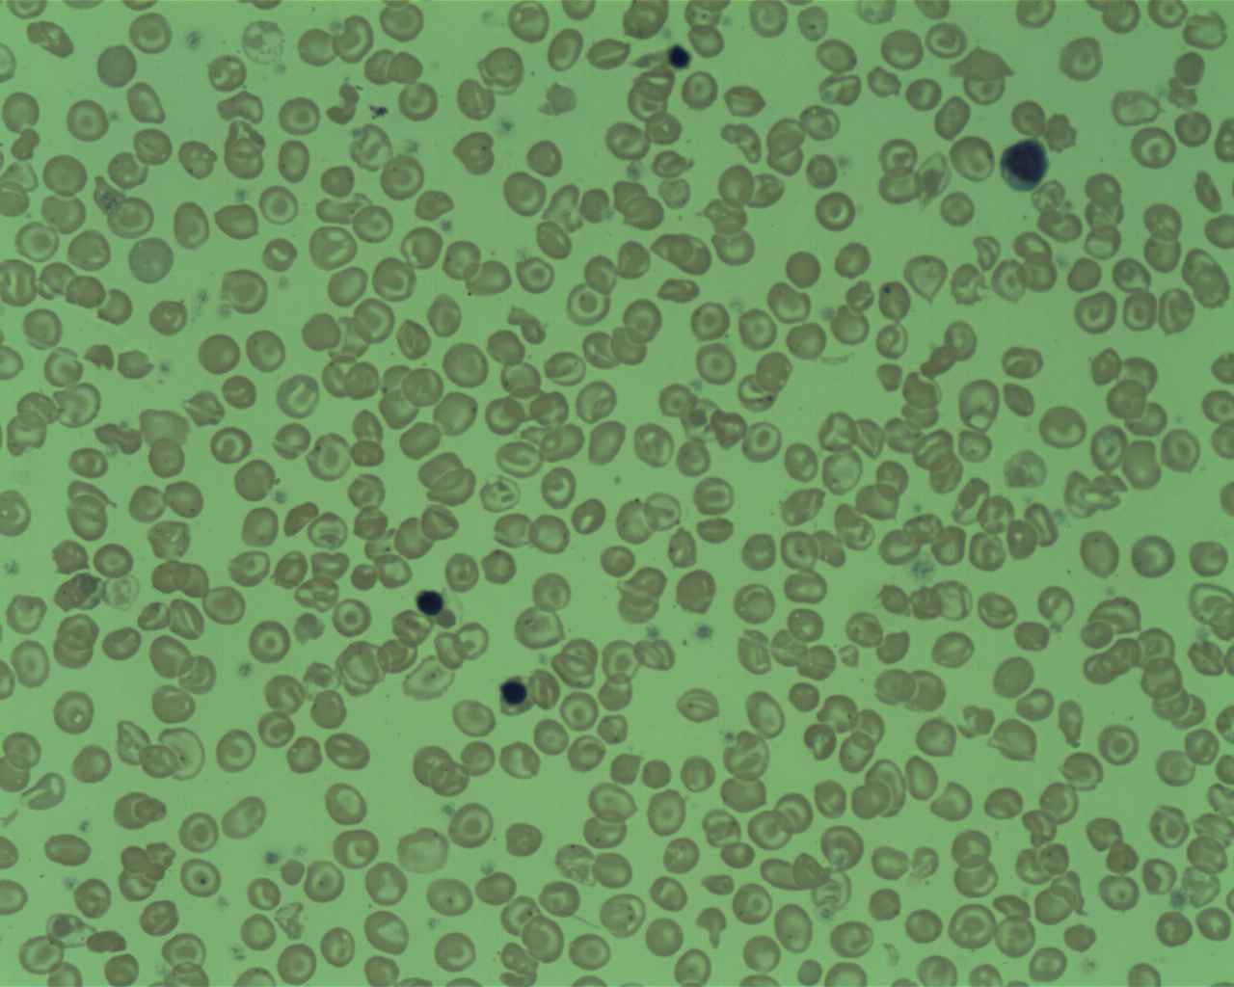 | 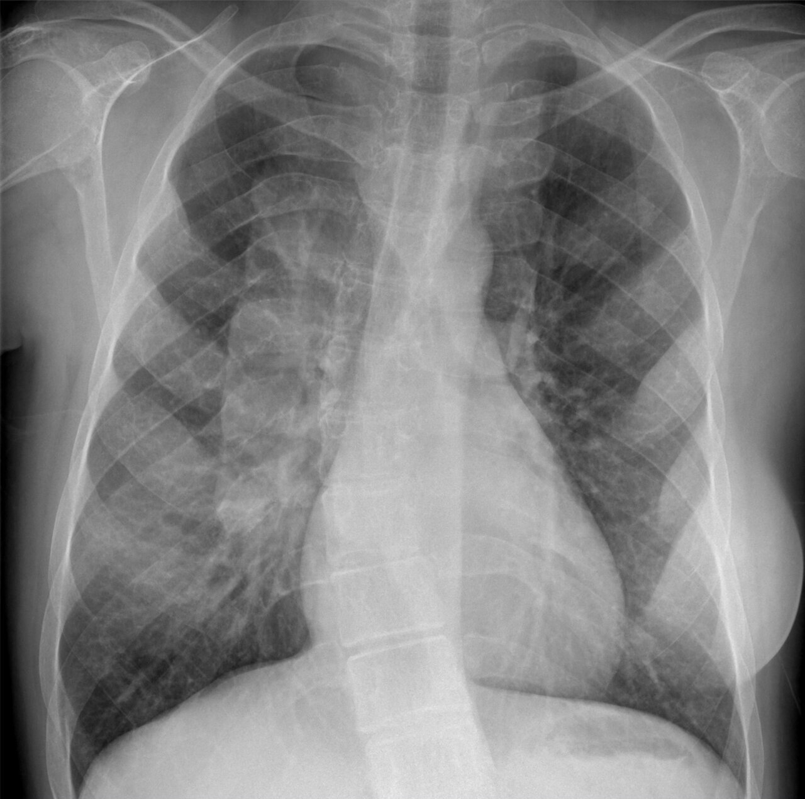 | 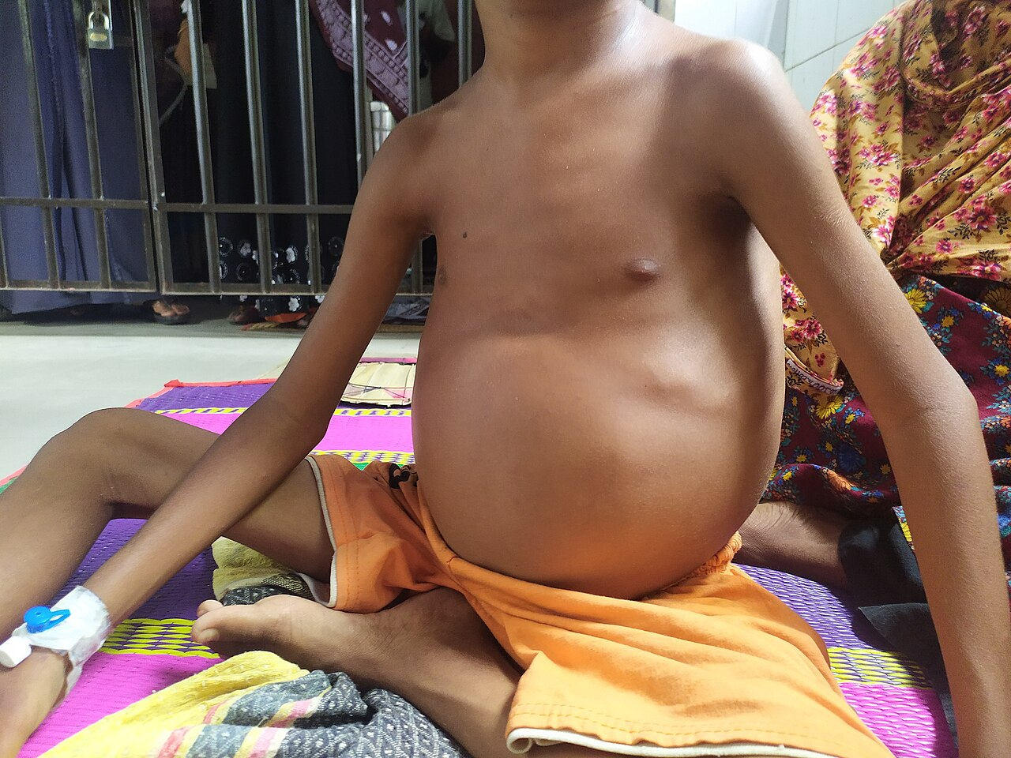 | 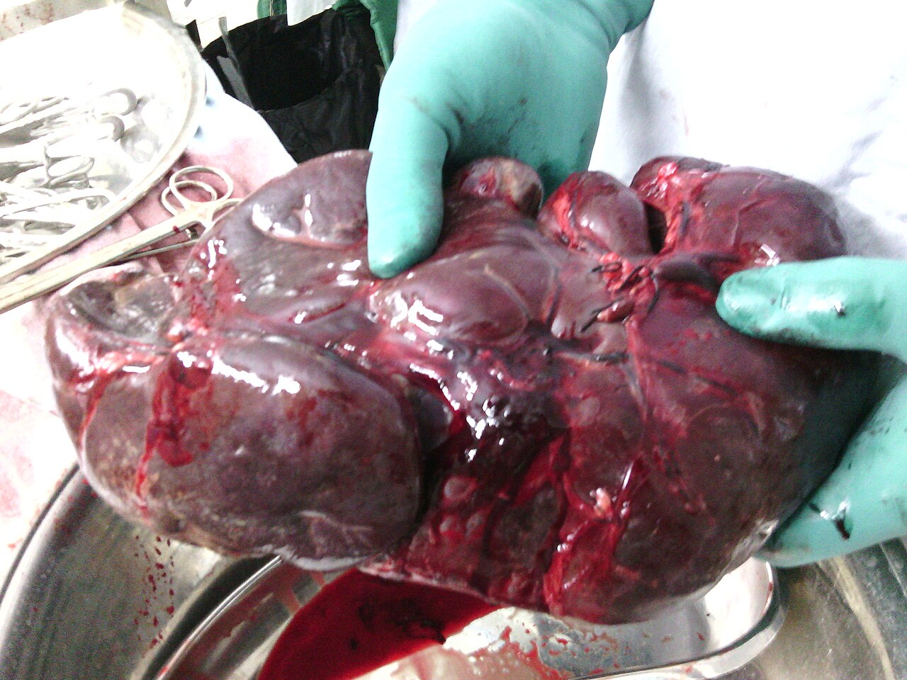 | 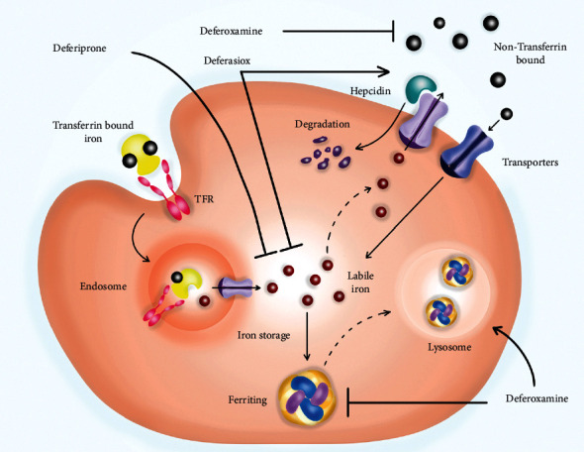 | 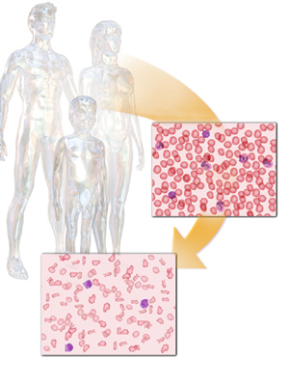 | 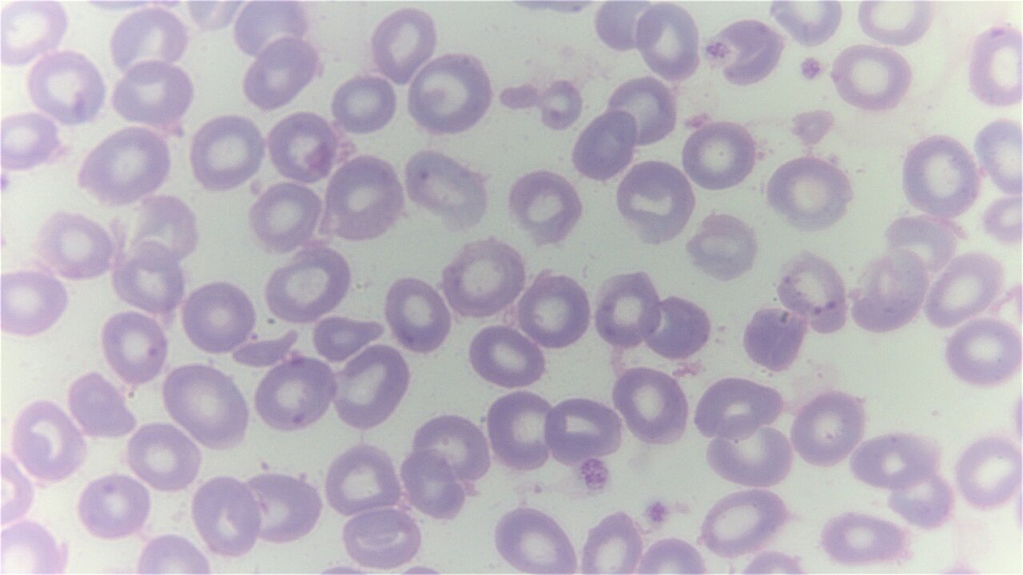
4 | Chuỗi 15 ảnh | Chuỗi 15 ảnh dẫn từ những thành phần rời rạc của cầm máu, các hệ tiếp xúc và đường đông máu, đến các bước điều hòa và tiêu fibrin. Sau khi nhận đủ gợi ý, hãy suy luận ngược từ đích sinh lý: quá trình nào chịu trách nhiệm loại bỏ mạng fibrin khi cục máu đã hoàn thành vai trò? | Tiêu fibrin (fibrinolysis) | Fibrinolysis | Tiêu fibrin | Tiêu sợi huyết | Ly giải fibrin | Sinh lý đông cầm máu – fibrinolysis | Nguồn: Bài 13, mục tiêu fibrin và điều hòa | 8.8 | 40/30/20/10 | 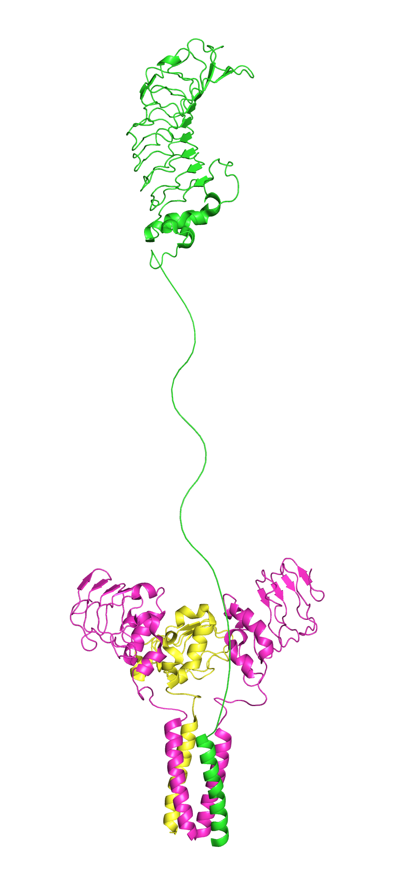 1. 2. 3. 4. 5. 6. 7. 8. 9. 10. 11. 12. 13. 14. 15. Chú thích chuỗi: receptor tiểu cầu → hệ tiếp xúc/thác đông máu → thrombin/cục đông → điều hòa chống đông → plasmin và loại bỏ cục đông; ảnh cuối gợi ý trực tiếp nhất. Không dùng ảnh mô phôi/giải phẫu bệnh vi thể. | 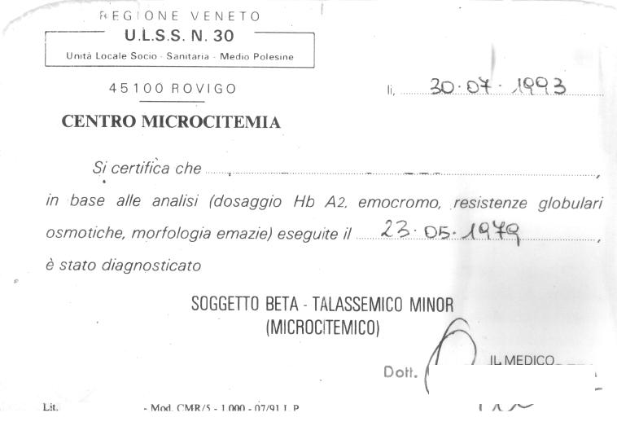 | 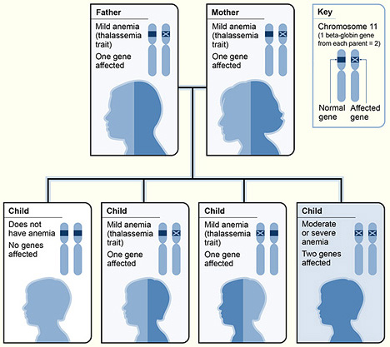 | 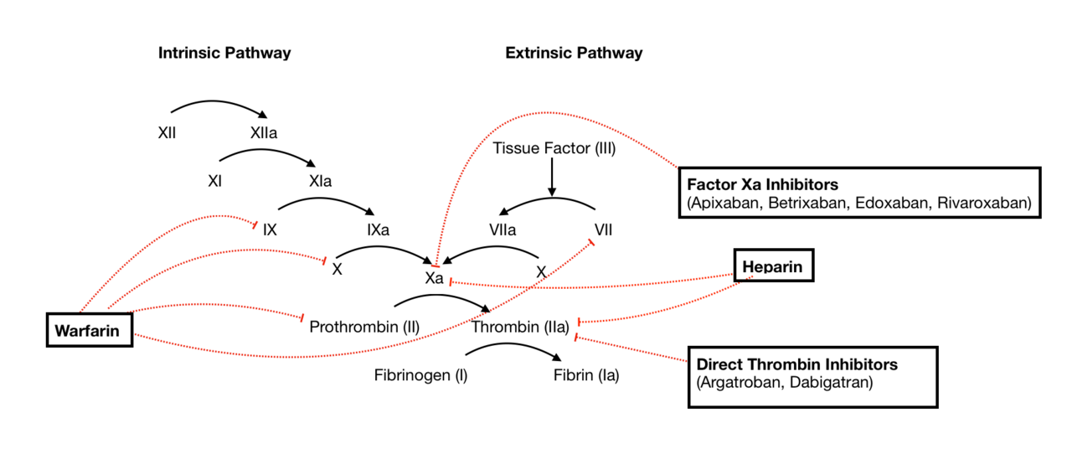 | 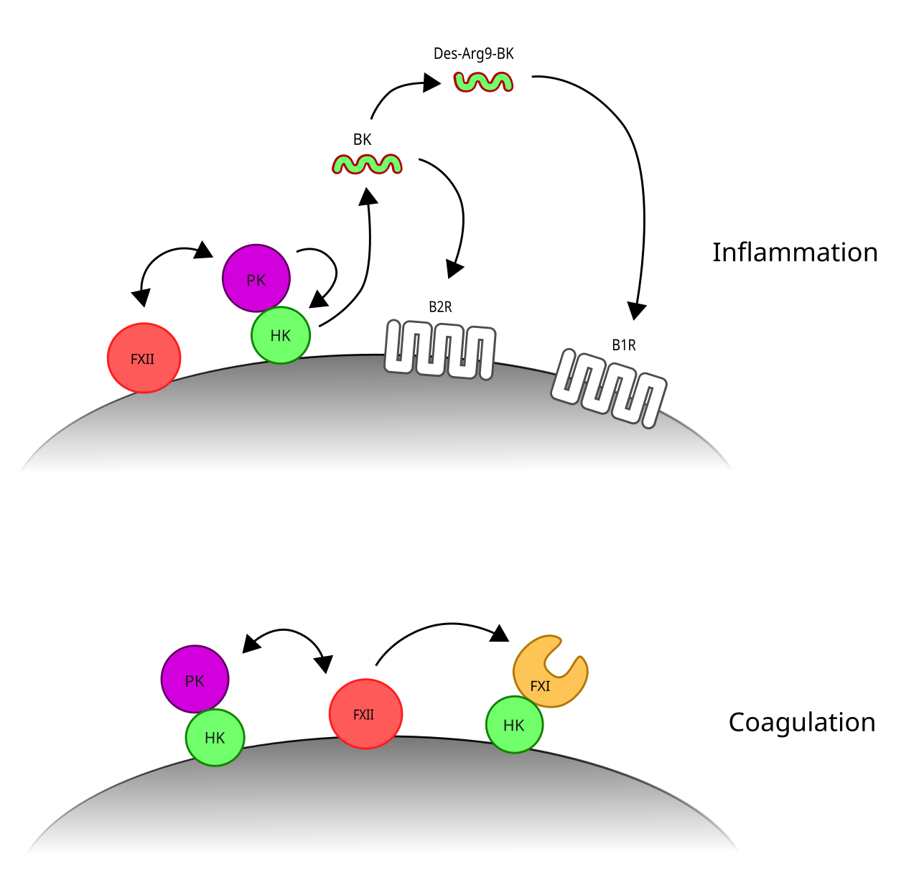 | 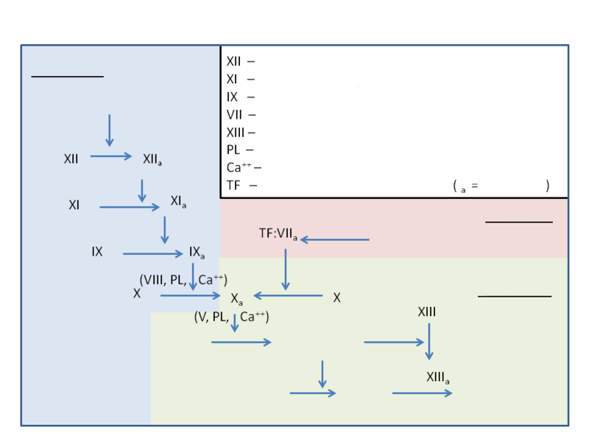 | 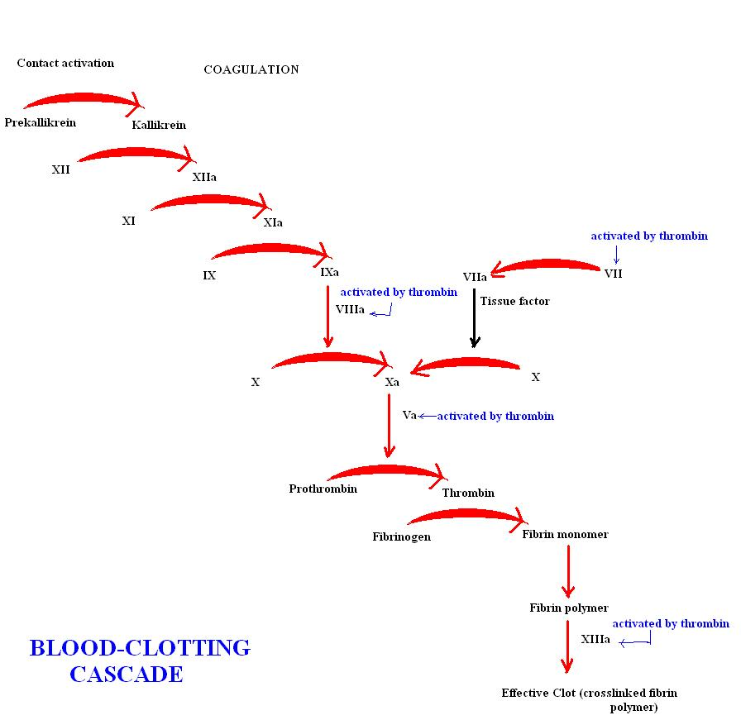 | 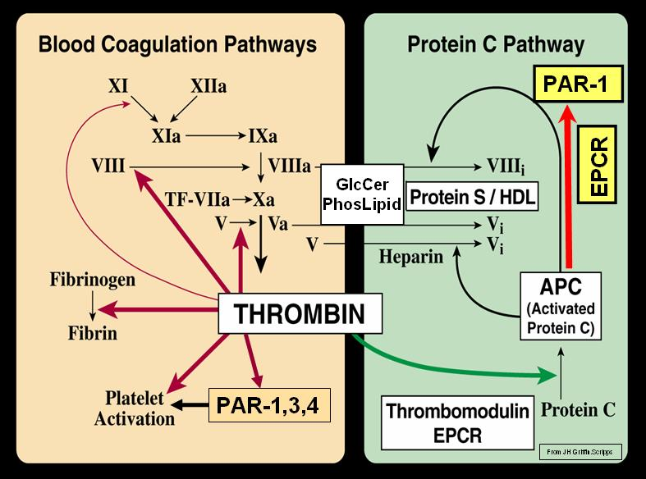 | 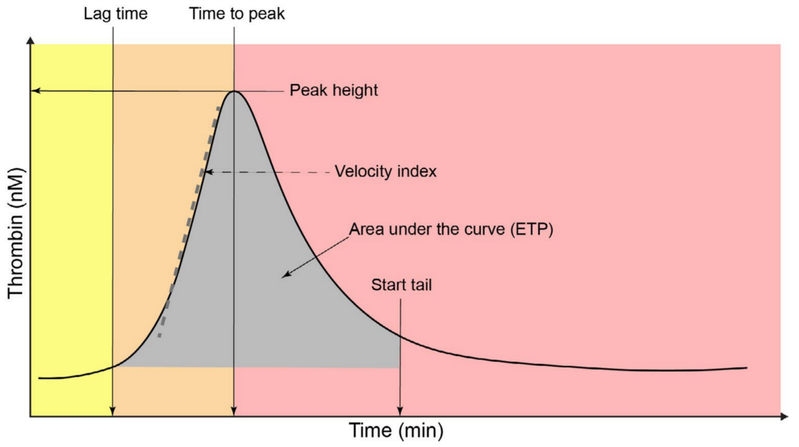 | 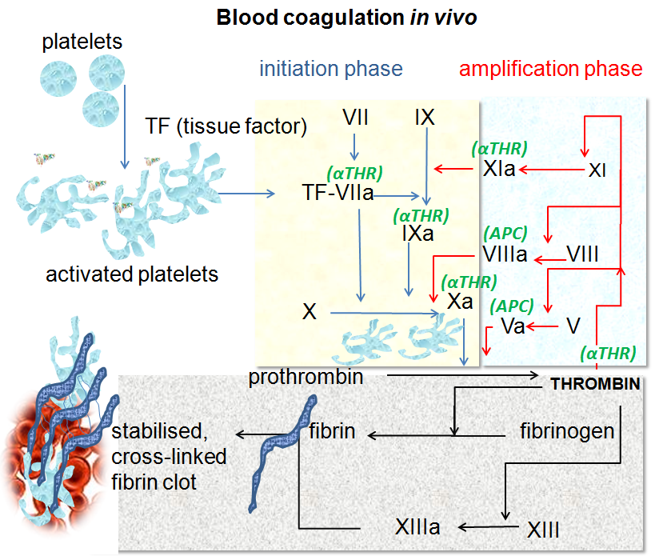 | 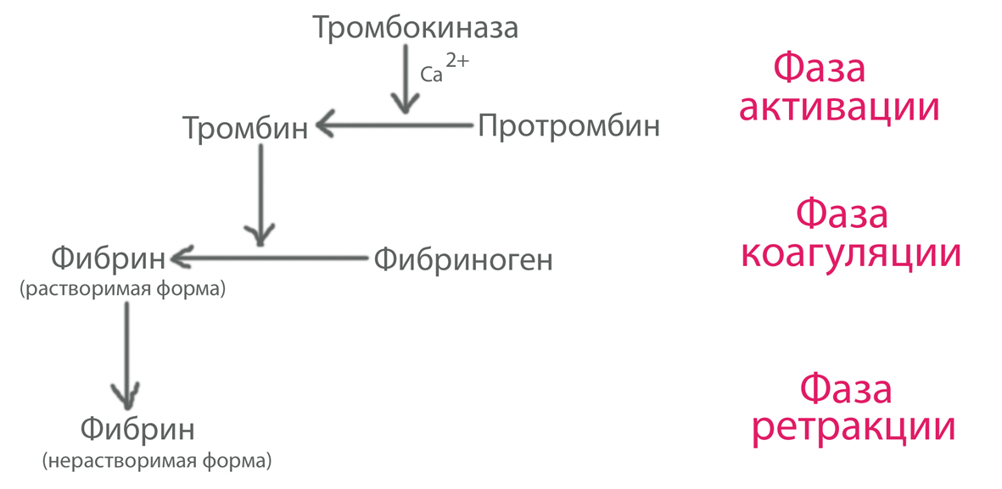 | 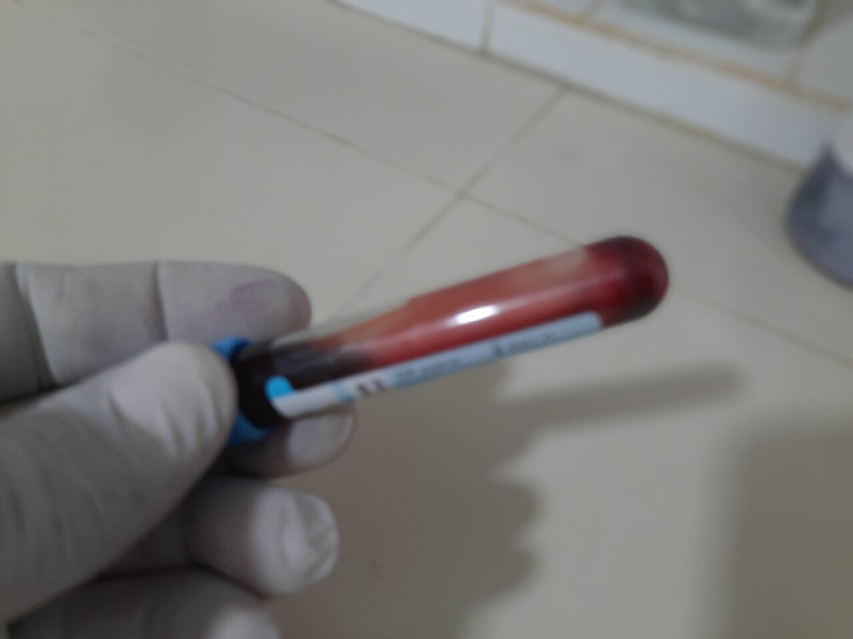 | 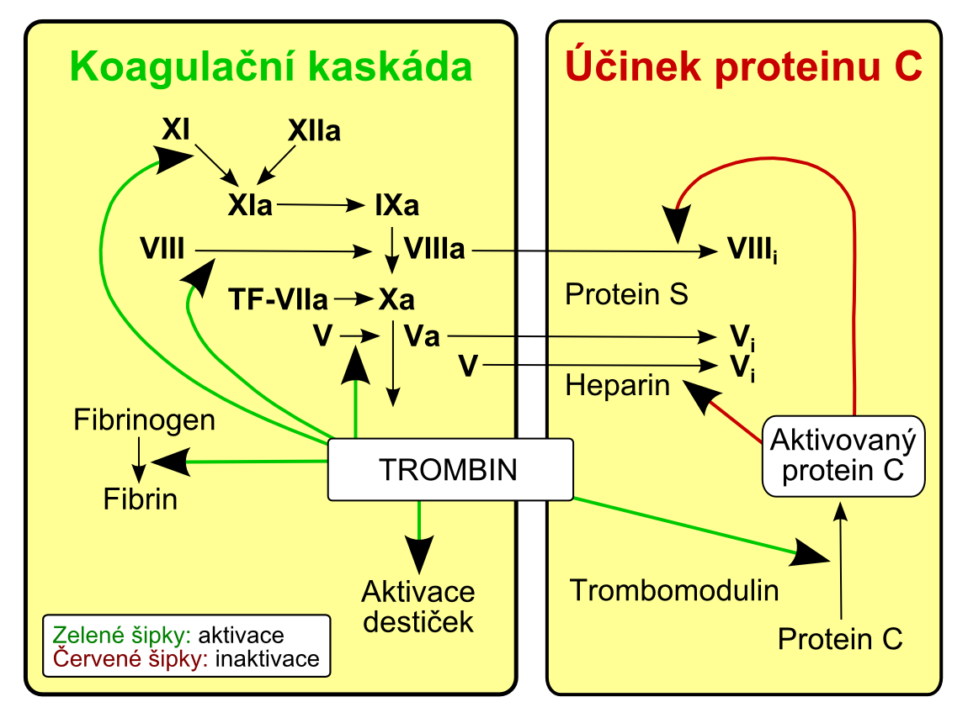
 |  |  |  |  |  |  |  |  | 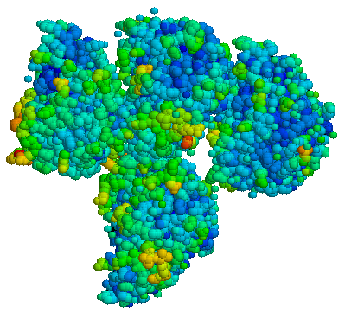 | 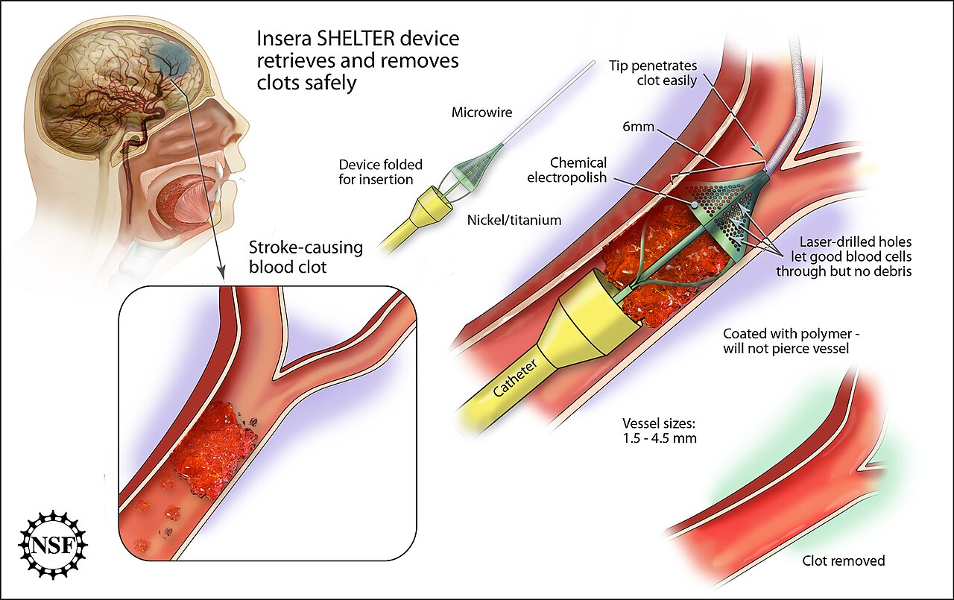 |  | 